TOTAL
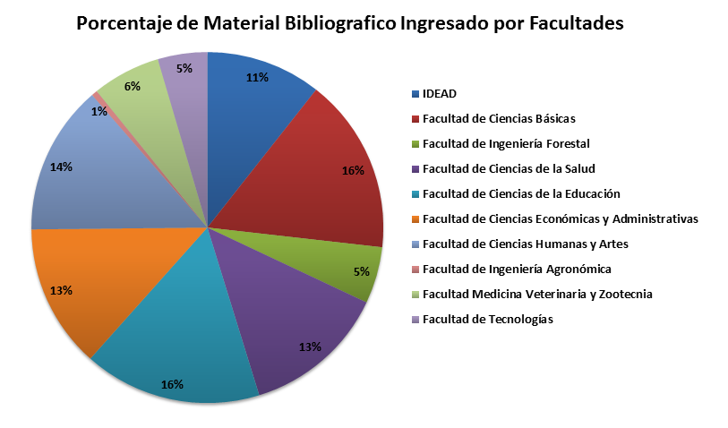
MATERIAL BIBLIOGRÁFICO INGRESADO 2018
FACULTAD | CANT. EJEMPLARES | INVERSIÓN
IDEAD | 98 | $ 5,901,831
Facultad de Ciencias Básicas | 149 | $ 22,527,825
Facultad de Ingeniería Forestal | 48 | $ 11,128,241
Facultad de Ciencias de la Salud | 122 | $ 23,558,794
Facultad de Ciencias de la Educación | 151 | $ 9,400,000
Facultad de Ciencias Económicas y Administrativas | 122 | $ 9,067,152
Facultad de Ciencias Humanas y Artes | 127 | $ 11,303,030
Facultad de Ingeniería Agronómica | 5 | $ 391,000
Facultad Medicina Veterinaria y Zootecnia | 58 | $ 15,231,600
Facultad de Tecnologías | 42 | $ 2,420,324
Total General | 922 | $ 110,929,797

